Sheet1
◆UI仕様
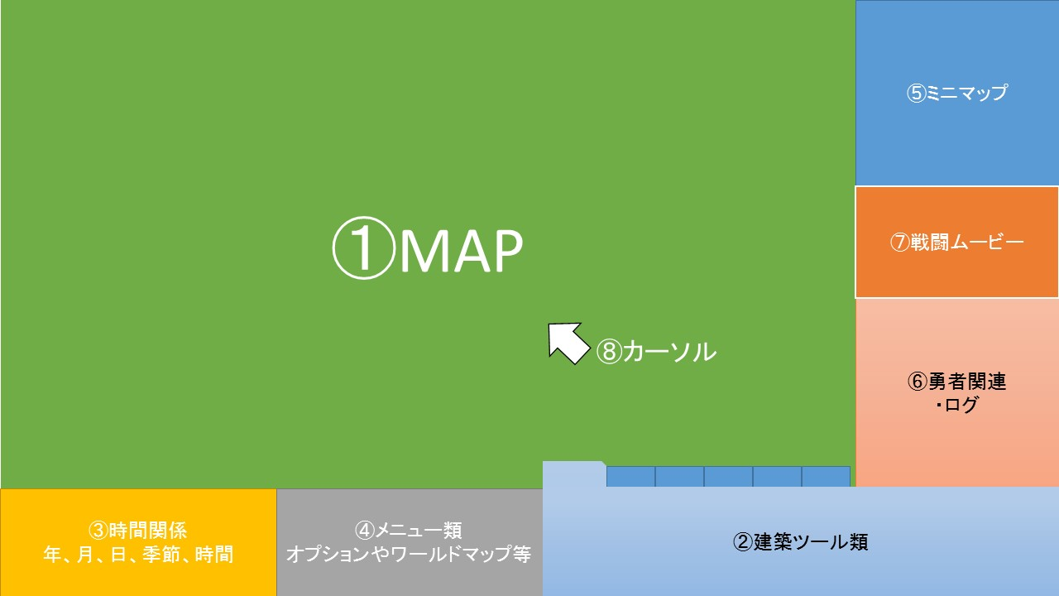

 | ★下部と右部のUIに関して
 |  | 下部、右部のバーを仮称【下タスクバー】、【右タスクバー】とします
 |  | これらは、それぞれ、下部、右部に格納されており、
 |  | Windowsのようにカーソルを近づけるとスライドして出現します。

 |  | 両タスクバーが同時に出現している場合は、下タスクバーが優先され、右タスクバーより上位に配置されます。
 |  | その際、右タスクバーは⑥勇者関連の項目のログの行数を減らし対応します。

 | ★①MAPに関して
 |  | カメラにて表示している範囲になります。
 |  | カーソルの左クリック、右クリックで操作したいと考えています。

 |  |  | タスクバーが出現している際の挙動は検討中です
 |  |  |  | ⇒パターンA：そのまま
 |  |  |  | ⇒パターンB：タスクバーに合わせて範囲を変えて描画する
 |  |  |  | ☆こちら、相談したいなと考えています

 | ★②建築ツール類
 |  | 建築物のジャンル毎にタブ分けされており、それぞれのタブを左クリックすることでタブの切り替えを行います。
 |  | 建築物の選択も左クリックで行うことができるようにし、右クリックで選択の解除を行います。

 | ★③時間関係
 |  | 年月日、時間、季節などを分かりやすいようにアイコン、数字、ゲージ等で表現したいと考えています。

 | ★④メニュー類
 |  | オプションやワールドマップ等、建築以外のシステムを取り扱うメニュー枠としています。
 |  | 王国のステータスなどの確認が出来るのもここからかなと考えています。

 | ★⑤ミニマップ
 |  | カメラのある周辺の地図を見ることができます。
 |  | ここには、武器屋などの施設のマークや、勇者の位置の顔アイコン、ダンジョンの位置などを表示したいと考えています。

 | ★⑥勇者関連
 |  | 勇者に発注するクエストや勇者のステータス確認などを行う場所です。
 |  | また、⑥枠下部には、勇者の行動に関するログを流したいと考えています。

 | ★⑦戦闘ムービー
 |  | ２Dの簡素なドット絵をイメージしています。
 |  | 戦闘が行われていない際は表示されず、戦闘が始まったさいに、ポップアップなどを行いスライドインするかたちで表示したいと考えています。

 | ★⑧カーソル
 |  | マウスカーソルです。
 |  | 左クリック、右クリックで選択と選択解除、
 |  | マウスホイールでカメラの拡大縮小が行えれば、と考えています。

 |  | カーソルのイメージ画像ですが、少し検討中というところです。

